Hoja de Control

 | LuckasEnt
 | Recolección de Información

HOJA DE CONTROL

Organismo | Servicio Nacional de Aprendizaje, S.E.N.A
Proyecto | LuckasEnt
Entregable | Recolección de Información
Autor | Steeven Sebastian Peraza Martinez, Luis Felipe Sanchez Sierra, Juan David Mahecha Sabogal
Versión / Edición | 0100 |  | Fecha Versión | 01/11/2024
Aprobado Por | EDWIN ALBEIRO RAMOS VILLAMIL |  | Fecha Aprobación | DD/MM/AAAA
 |  |  | Nº Total de Páginas | 7

REGISTRO DE CAMBIOS |  |  |  |  | SI

Versión | Causa del cambio | Responsable del cambio |  | Fecha del cambio
0100 | Versión Inicial | Steeven Peraza, Luis Felipe Sanchez Sierra, Juan David Mahecha Sabogal |  | 05/11/2024

CONTROL DE DISTRIBUCIÓN

Nombre y Apellidos

Técnicas
 | LuckasEnt
 | Técnicas de Recolección

“La entrevista, como práctica periodística, se consolidó a comienzos del siglo XIX. En sus orígenes fue considerada un género menor, pues su aliento conversacional contradecía la adusta prosa que arraigaba en los diarios.”; (Redacción El Universal, 2018), no obstante, a lo largo de las décadas, es utilizado principalmente en nuestra cotidianidad para investigar, Quién es el?, o Que es eso?.
Tecnica | Descripción
ENTREVISTA | UNA VISTA PREVIA ESTA TECNICA

 | DEFINICIÓN DE LA TECNICA
Propiamente, Según Concepto.de, define esta técnica, “un intercambio de ideas u opiniones mediante una conversación que se da entre dos o más personas”; (Equipo editorial, Etecé, 2020).
La Real Academia Española(R.A.E), define la entrevista, similar a la página anterior, como “Encuentro o reunión entre dos o más personas con el fin de tratar un asunto.” ; (RAE & RAE, 2024).
Del mismo modo, WordReference, da una segunda definición en su página web, afirma que, es una “Conversación o serie de preguntas y respuestas que entabla un periodista con un personaje de actualidad para difundir sus opiniones.”; (“Entrevista - Definición - WordReference.com,” 2024).
Fuente: https://concepto.de/entrevista/#ixzz8qvS32j7v https://www.rae.es/diccionario-estudiante/entrevista https://www.wordreference.com/definicion/entrevista#:~:text=f.,para%20tratar%20un%20asunto%20determinado.

 | AQUÍ VA LAS CARACTERISTICAS DE LA ENTREVISTA

 | AQUI VA LOS TIPOS DE ENTREVISTA
 | 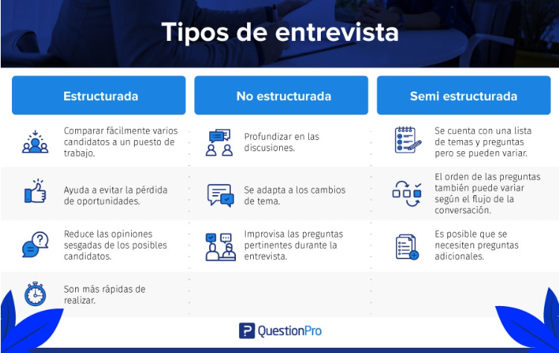 1. Entrevista estructurada Las entrevistas estructuradas siguen una guía de preguntas formuladas con anterioridad que se ajustan al objetivo de tu entrevista. A todas las personas entrevistadas se les hacen las mismas preguntas y en el mismo orden. 2. Entrevista semiestructurada Las entrevistas semiestructuradas tienen un mayor grado de flexibilidad que las estructuradas, ya que, si bien hay un guion temático que seguir, quien realiza la entrevista puede ahondar de forma espontánea en los temas de interés que vayan surgiendo durante el transcurso de esta. Esto no es posible con las entrevistas estructuradas. 3. Entrevista no estructurada En las entrevistas no estructuradas, los entrevistadores tienen total libertad de conducir la entrevista sin un guion preestablecido, siempre y cuando no se olviden del tema de interés de la entrevista. Por esta razón, deben tener la suficiente experiencia para saber guiar la entrevista y conseguir la información que necesitan. Fuentes https://es.surveymonkey.com/mp/tipos-de-entrevistas/ https://www.questionpro.com/blog/es/tipos-de-entrevista/ https://www.youtube.com/watch?v=OXe6MADaAnk

 | AQUÍ VA VENTAJAS Y DESVENTAJAS
 | Ventajas de las Entrevistas: Profundidad de la Información: Las entrevistas permiten explorar temas en profundidad, lo que facilita la obtención de datos ricos y detallados sobre las experiencias y perspectivas de los entrevistados. Esto es especialmente útil en investigaciones cualitativas donde se busca comprender matices y emociones . Flexibilidad: El formato de entrevista permite adaptarse a las respuestas del entrevistado, lo que puede llevar a una conversación más natural y cómoda. Esto también permite al entrevistador realizar preguntas adicionales basadas en las respuestas dadas, profundizando en puntos relevantes . Observación del Comportamiento: En una entrevista cara a cara, el entrevistador puede observar señales no verbales, como el lenguaje corporal y las expresiones faciales, lo que proporciona contexto adicional a las respuestas y ayuda a evaluar la sinceridad y el compromiso del entrevistado . Personalización: Las preguntas pueden ser adaptadas al contexto y antecedentes del entrevistado, lo que permite obtener percepciones más matizadas y relevantes . Mayor Tasa de Respuesta: Las entrevistas suelen tener una mayor tasa de respuesta en comparación con encuestas escritas o en línea, ya que los participantes pueden sentirse más motivados a participar en una conversación directa . Desventajas de las Entrevistas: Costo y Tiempo: Las entrevistas pueden ser costosas y llevar mucho tiempo, tanto en su planificación como en su ejecución. Esto puede ser un obstáculo, especialmente para estudios con un gran número de participantes . Subjetividad: La interpretación de las respuestas puede estar influenciada por las percepciones y sesgos del entrevistador, lo que podría afectar la objetividad de los datos recopilados . Dependencia del Habilidad del Entrevistador: El éxito de una entrevista depende en gran medida de la habilidad del entrevistador para establecer una buena relación con el entrevistado y formular preguntas adecuadas. Un mal desempeño puede resu

 | AQUÍ VA EL, PORQUÉ SE UTILIZÁ LA ENTREVISTA PARA EL OBJETIVO
 | La entrevista se utiliza en la investigación por varias razones fundamentales, que se relacionan con su capacidad para obtener información rica y detallada. Obtención de Información Detallada: Las entrevistas permiten explorar en profundidad las experiencias, opiniones y actitudes de los participantes. A través de una conversación estructurada o semiestructurada, el entrevistador puede formular preguntas abiertas que fomentan respuestas elaboradas, proporcionando así datos cualitativos valiosos que pueden no ser accesibles mediante otros métodos, como encuestas o cuestionarios . Flexibilidad: Este método es altamente adaptable; el entrevistador puede ajustar las preguntas en función de las respuestas del entrevistado, lo que permite profundizar en temas relevantes que surgen durante la conversación. Esta flexibilidad es crucial para captar matices y contextos específicos que enriquecen la investigación . Interacción Personal: La naturaleza cara a cara de las entrevistas facilita la construcción de una relación entre el entrevistador y el entrevistado, lo que puede ayudar a crear un ambiente cómodo y propicio para la comunicación abierta. Esto es especialmente importante cuando se abordan temas sensibles o personales, ya que un clima de confianza puede llevar a respuestas más sinceras y reflexivas . Observación del Comportamiento No Verbal: Durante una entrevista, el investigador tiene la oportunidad de observar el lenguaje corporal, las expresiones faciales y otros indicadores no verbales del entrevistado, lo que puede proporcionar información adicional sobre sus emociones y actitudes hacia el tema tratado . Recopilación de Datos Contextuales: Las entrevistas permiten a los investigadores obtener información contextual sobre las circunstancias y factores que influyen en las experiencias de los participantes. Esto ayuda a situar los datos en un marco más amplio, facilitando una comprensión más profunda del fenómeno estudiado https://runahr.com/mx/recursos/hr-manage

Instrumentos
 | LuckasEnt
 | Instrumentos de Recolección

Instrumento | Descripción
Cuestionario con preguntas base (Anexo 1) | EXPLICACIÓN DE LO QUE CONTIENE
La siguiente entrevista está diseñada con preguntas abiertas que nos permitirán:
Conocer en profundidad la empresa a la que presentaremos nuestra propuesta de inversión en software.
Presentar y explicar las características y beneficios de nuestro software.
Comprender detalladamente los procesos actuales de la empresa
Este instrumento de investigación cualitativa nos ayudará a recopilar información valiosa para adaptar nuestra propuesta a las necesidades específicas del cliente potencial.

 | PROPOSITO POR EL CUAL SE UTILIZO
El propósito de esta entrevista es recopilar información esencial para comprender en detalle los procesos de la empresa, lo cual nos permitirá adaptar nuestro software a sus necesidades específicas.

Cuestionario con preguntas base (Anexo 2) | EXPLICACIÓN DE LO QUE CONTIENE
La siguiente entrevista está diseñada con preguntas abiertas que nos permitirán:
Conocer el modelo de indexación de datos, de la base de datos.
Aplicar los datos, obtenidos para el raspado de información.
Comprender detalladamente los procesos actuales de la empresa
Este instrumento de investigación cualitativa nos ayudará a recopilar información valiosa para adaptar nuestra propuesta a las necesidades específicas del cliente potencial.

 | PROPOSITO POR EL CUAL SE UTILIZO
El propósito de esta entrevista es recopilar información esencial para comprender en detalle las Bases de datos, para las páginas web, lo cual nos permitirá adaptar nuestro software a sus necesidades específicas.

